界面&功能
界面相关 |  |  |  |  | 功能规则
 | 主界面【当前为示例】
1
2
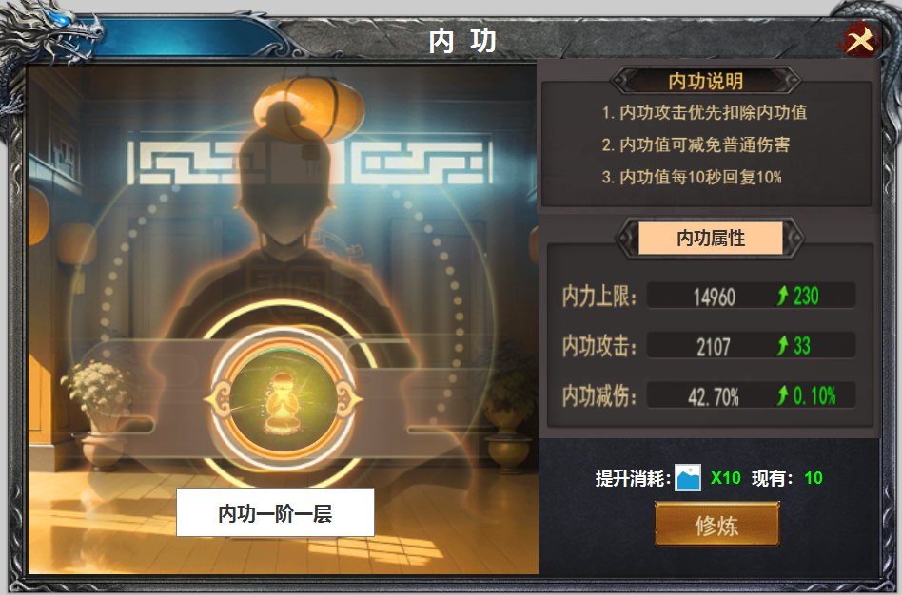
3
 |  |  |  | 美术需求 |  | 功能规则

5
 |  | 1 | 标题栏 |  | 1 | 标题栏
 |  | 2 | 关闭按钮 |  | 2 | 关闭按钮
 |  | 3 | 背景原画 |  | 3 | 原画
 |  | 4 | 图案，用来展示进度 |  | 4 | 图标
 |  | 5 | 内功说明框体 |  |  | ▶ | 此处加以遮罩，用以展示进度，内功美提高一阶图案变两一部分，九层时全亮
 |  | 6 | 属性框体 |  | 5 | 内功说明
6
 |  |  | ▶ | 框体，底，及绿色上升箭头 |  | ▶ | 内功共有九阶九层，最后一阶为圆满
 |  | 7 | 修炼按钮 |  | 6 | 内功属性
 |  |  |  |  |  | ▶ | 内功属性共有三种，内力上限，内力减伤，内力伤害
 |  |  |  |  |  | ▶ | 箭头后绿色提升为下阶提升的属性
 |  |  |  |  | 7 | 提升按钮及消耗
4
 |  |  |  |  |  | ▶ | 现有为背包拥有数量

7

